설문지(표지)
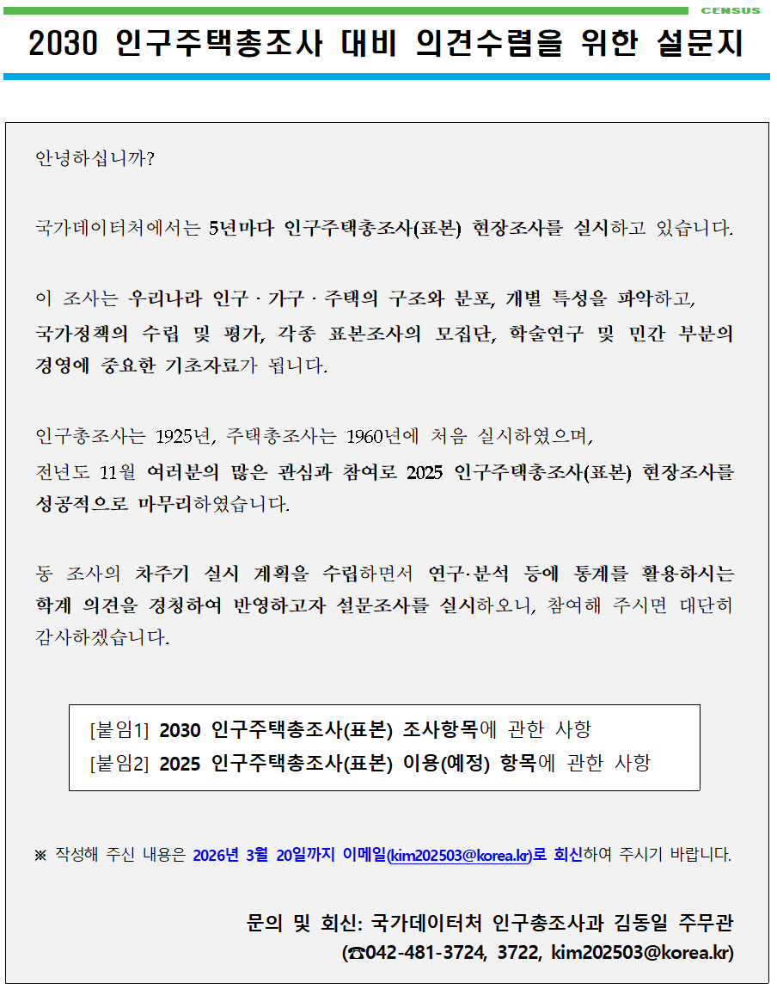

구분 | 소속기관 | 부서명 | 성명 | 연락처
 |  |  |  | 전화번호 | E-MAIL

* 노란색 음영란에 소속기관 및 응답자 인적사항을 기입해주세요.

